关系图
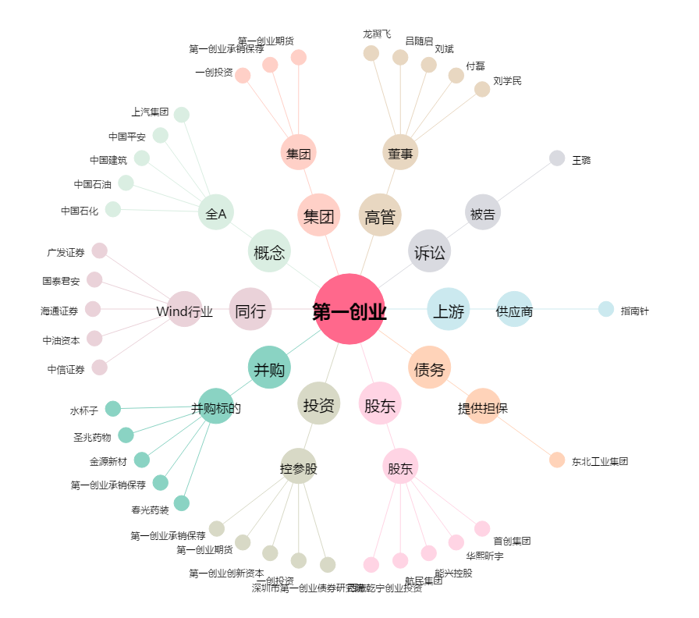
第一创业[002797.SZ] - 关系概览图

